Facebook-IG Ads Interacción
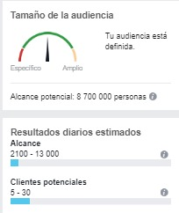
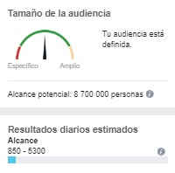
Facebook Ads, Campaña de pauta para interacción de publicaciones.

Segmento

Facebook Ads, Campaña de Cliente Potencial.

Ubicación: Bogotá. Presupuesto: $20.000 | Ubicación: Bogotá. Presupuesto: $50.000

